상품제안서
크로커다일 60폰지 3단전자동 | 상품코드: F09216

 |  |  |  |  |  |  | 02-412-0044 | www.easy1.co.kr
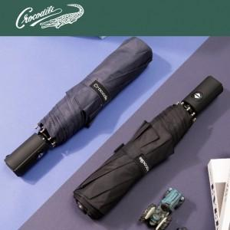

【상세/제작정보】 | ★원단인쇄는 추가비용 발생되므로 문의 바랍니다.

【인쇄/포장옵션】 | 실크 / 포장지포장

【공급단가】 | 수량 | 100~ | 300~ | 500~ | 1,000~ | 3,000~
*VAT별도 | 단가 | 12,550원 | 12,090원 | 11,620원 | 11,160원 | 10,880원

【상품 URL】 | http://www.easy1.co.kr/src/goods_detail.php?gdno=9216

